Y.31-2567
ภาพถ่ายและรูปตัดขวางลำน้ำสถานีสำรวจอุทกวิทยาแม่น้ำยม (Y.31)
บ้านทุ่งหนอง ต.สระ อ.เชียงม่วน จ.พะเยา ปี 2567
 |  |  |  |  |  |  |  |  |  |  |  | 2566 |  |  | 2567
 |  |  |  |  |  |  |  |  |  |  |  | สำรวจเมื่อ 22 ก.พ.2566 |  |  | สำรวจเมื่อ 13 ก.พ.2567
 |  |  |  |  |  |  |  |  |  |  |  | ระยะ | ระดับ | ผิวน้ำ | ระยะ | ระดับ | ผิวน้ำ
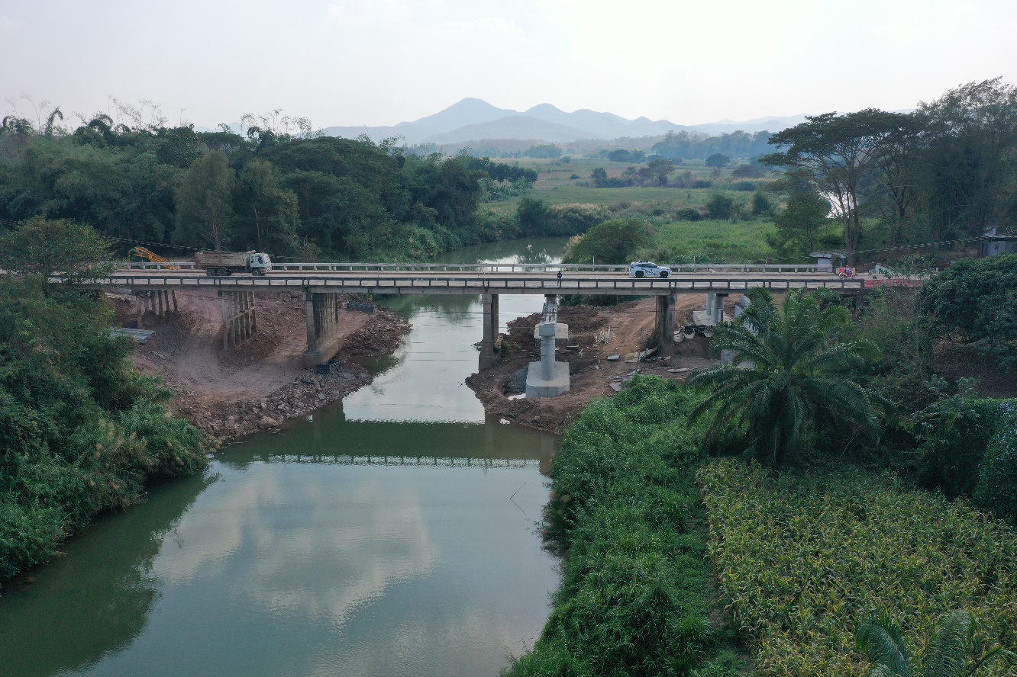
 |  |  |  |  |  |  |  |  |  |  |  | -50 | 269.147 | 257.810 | -50 | 265.421 | 257.610
 |  |  |  |  |  |  |  |  |  |  |  | -40 | 268.555 | 257.810 | -40 | 265.532 | 257.610
 |  |  |  |  |  |  |  |  |  |  |  | -30 | 268.150 | 257.810 | -30 | 265.674 | 257.610
 |  |  |  |  |  |  |  |  |  |  |  | -20 | 267.857 | 257.810 | -20 | 266.885 | 257.610
 |  |  |  |  |  |  |  |  |  |  |  | -10 | 267.600 | 257.810 | -10 | 267.588 | 257.610
 |  |  |  |  |  |  |  |  |  |  |  | 0 | 267.386 | 257.810 | 0 | 267.386 | 257.610
 |  |  |  |  |  |  |  |  |  |  |  | 0 | 266.575 | 257.810 | 0 | 265.016 | 257.610
 |  |  |  |  |  |  |  |  |  |  |  | 5 | 266.183 | 257.810 | 5 | 261.940 | 257.610
 |  |  |  |  |  |  |  |  |  |  |  | 10 | 264.757 | 257.810 | 10 | 261.912 | 257.610
 |  |  |  |  |  |  |  |  |  |  |  | 15 | 263.065 | 257.810 | 15 | 260.965 | 257.610
 |  |  |  |  |  |  |  |  |  |  |  | 20 | 261.585 | 257.810 | 20 | 259.194 | 257.610
 |  |  |  |  |  |  |  |  |  |  |  | 25 | 258.950 | 257.810 | 25 | 258.263 | 257.610
 |  |  |  |  |  |  |  |  |  |  |  | 28 | 257.810 | 257.810 | 30 | 259.465 | 257.610
 |  |  |  |  |  |  |  |  |  |  |  | 30 | 254.770 | 257.810 | 35 | 258.680 | 257.610
รูปตัดขวางลำน้ำแม่น้ำยมที่แนวสำรวจปริมาณน้ำ
 |  |  |  |  |  |  |  |  |  |  |  | 35 | 254.500 | 257.810 | 38 | 257.610 | 257.610
 |  |  |  |  |  |  |  |  |  |  |  | 40 | 254.090 | 257.810 | 40 | 256.710 | 257.610
 |  |  |  |  |  |  |  |  |  |  |  | 45 | 255.780 | 257.810 | 45 | 256.750 | 257.610
 |  |  |  |  |  |  |  |  |  |  |  | 50 | 256.770 | 257.810 | 50 | 259.461 | 257.610
 |  |  |  |  |  |  |  |  |  |  |  | 55 | 256.360 | 257.810 | 55 | 259.190 | 257.610
 |  |  |  |  |  |  |  |  |  |  |  | 60 | 256.560 | 257.810 | 60 | 257.874 | 257.610
 |  |  |  |  |  |  |  |  |  |  |  | 65 | 257.060 | 257.810 | 65 | 259.130 | 257.610
 |  |  |  |  |  |  |  |  |  |  |  | 70 | 258.763 | 257.810 | 70 | 260.456 | 257.610
 |  |  |  |  |  |  |  |  |  |  |  | 75 | 260.484 | 257.810 | 75 | 260.125 | 257.610
 |  |  |  |  |  |  |  |  |  |  |  | 80 | 261.765 | 257.810 | 80 | 260.692 | 257.610
 |  |  |  |  |  |  |  |  |  |  |  | 85 | 262.198 | 257.810 | 85 | 261.799 | 257.610
 |  |  |  |  |  |  |  |  |  |  |  | 90 | 265.083 | 257.810 | 90 | 264.883 | 257.610
 |  |  |  |  |  |  |  |  |  |  |  | 90 | 267.253 | 257.810 | 90 | 267.253 | 257.610
 |  |  |  |  |  |  |  |  |  |  |  | 100 | 267.367 | 257.810 | 100 | 267.371 | 257.610
 |  |  |  |  |  |  |  |  |  |  |  | 110 | 267.348 | 257.810 | 110 | 267.350 | 257.610
 |  |  |  |  |  |  |  |  |  |  |  | 120 | 267.336 | 257.810 | 120 | 267.342 | 257.610
 |  |  |  |  |  |  |  |  |  |  |  | 130 | 267.393 | 257.810 | 130 | 267.388 | 257.610
 |  |  |  |  |  |  |  |  |  |  |  | 140 | 267.495 | 257.810 | 140 | 267.493 | 257.610
ระยะ | -50 | -40 | -30 | -20 | -10 | 0 | 0 | 5 | 10 | 15 | 20
ระดับ | 265.421 | 265.532 | 265.674 | 266.885 | 267.588 | 267.386 | 265.016 | 261.940 | 261.912 | 260.965 | 259.194
ระยะ | 25 | 30 | 35 | 38 | 40 | 45 | 50 | 55 | 60 | 65 | 70
ระดับ | 258.263 | 259.465 | 258.680 | 257.610 | 256.710 | 256.750 | 259.461 | 259.190 | 257.874 | 259.130 | 260.456
ระยะ | 75 | 80 | 85 | 90 | 90 | 100 | 110 | 120 | 130 | 140
ระดับ | 260.125 | 260.692 | 261.799 | 264.883 | 267.253 | 267.371 | 267.350 | 267.342 | 267.388 | 267.493
ระยะ
ระดับ
ระยะ
ระดับ

 | BM. | 266.960 | ม.(ร.ท.ก.) |  | ตลิ่งฝั่งซ้าย | 267.386 | ม.(ร.ท.ก.) |  | ตลิ่งฝั่งขวา | 267.253 | ม.(ร.ท.ก.)
 | ท้องน้ำ | 256.710 | ม.(ร.ท.ก.) |  | ศูนย์เสา | 257.000 | ม.(ร.ท.ก.) |  | สำรวจเมื่อ 13 ก.พ.2567

 |  |  |  |  |  |  |  |  | ผู้สำรวจ นายสุภเดช เตชะสา

 |  |  |  | ตรวจสอบหมุดหลักฐานแล้ว

 |  |  |  |  | เปลี่ยนรูปแล้ว

